Анкета пустая
 |  |  |  |  |  |  |  | И-03-03/2-01-22
Анкета для создания ТМЦ/услуги (Техническое описание)

№ | СКП (общий) наименование | Наименование ТМЦ / услуги (на русском) | Полная техническая характеристика (и комплектация) | Спецификация, марка и/или модель; Номер детали (или артикул) производителя | Где используется (участок, агрегат, оборудование и др.) | Краткое описание и цель использования | Фото (общий вид) | Нормативный срок поставки ТМЦ
1 | 2 | 4 | 13 | 14 | 17 | 18 | 20 | 21
 | выбрать | запонить вручную | запонить вручную | запонить вручную | запонить вручную | запонить вручную | запонить вручную | запонить вручную
1 | Carbon deoxygenation | Deoxygenated granulated carbon 3-5 mm STO-1.6 3039 | Black, cylindrical granules with a diameter of 3-5 mm and a length of 3-8 mm. Operating temperature: 270-330 degrees Celsius. Operating pressure: up to 40 bar. | СТО-1.6 (3039) | Sijang Corp 1250 Nitrogen Production Station Dryer | Removal of residual oxygen in nitrogen | 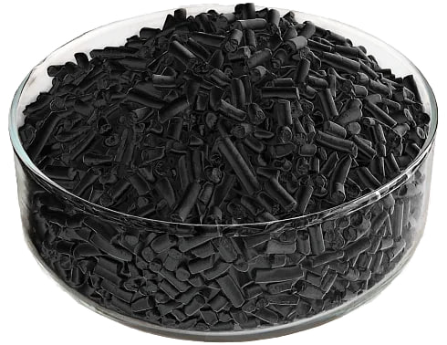 | 7000 KG

